１．Github→ローカルへクローンを作成する方法
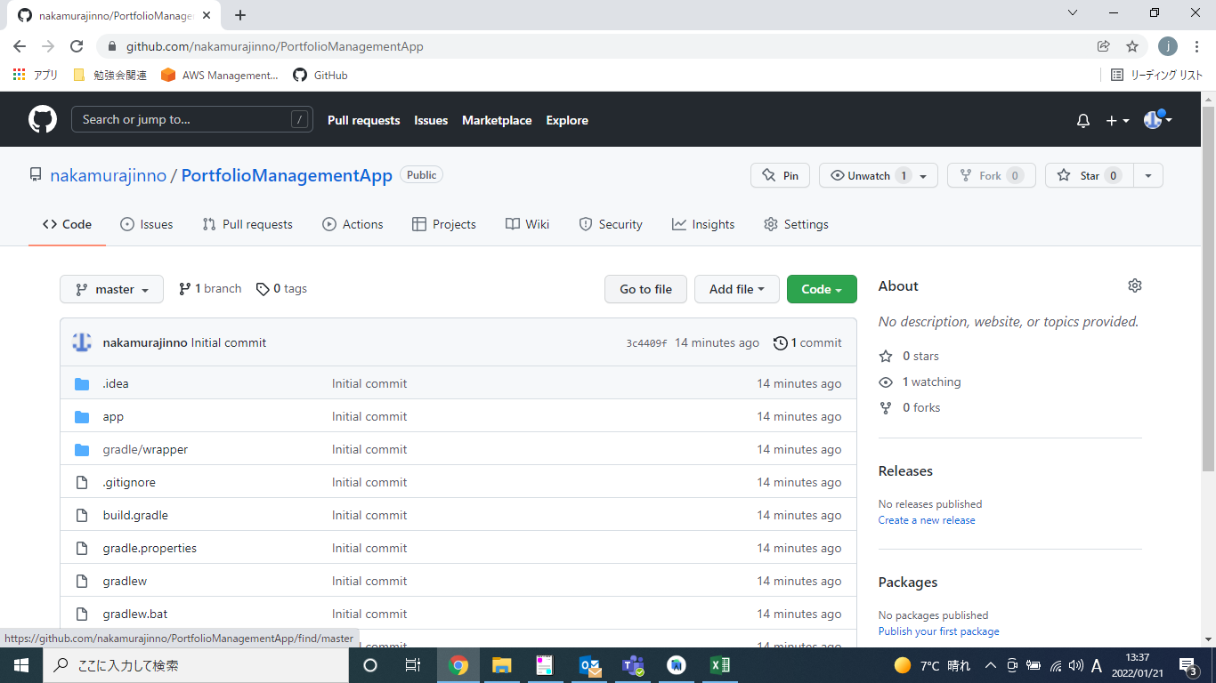
■１．Github→ローカルへクローンを作成する方法

１．AndroidStudioを開く
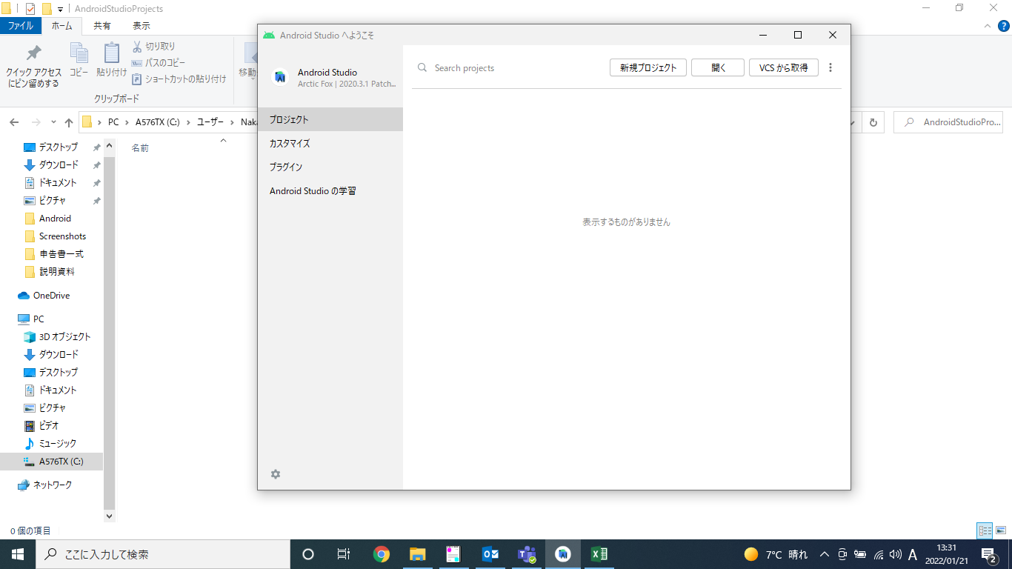

２．「VCSから取得」を選択

３．URLにGithub上のリポジトリのURLを入力して「クローン」を選択
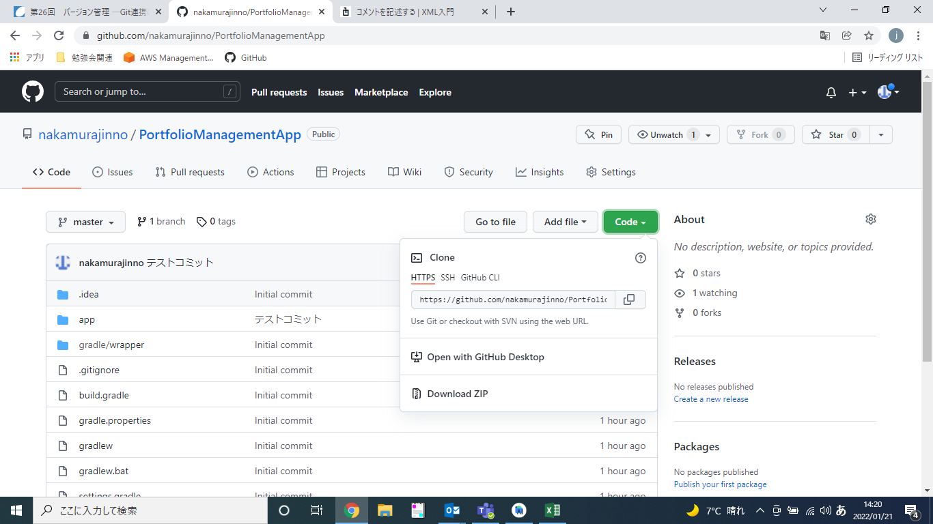

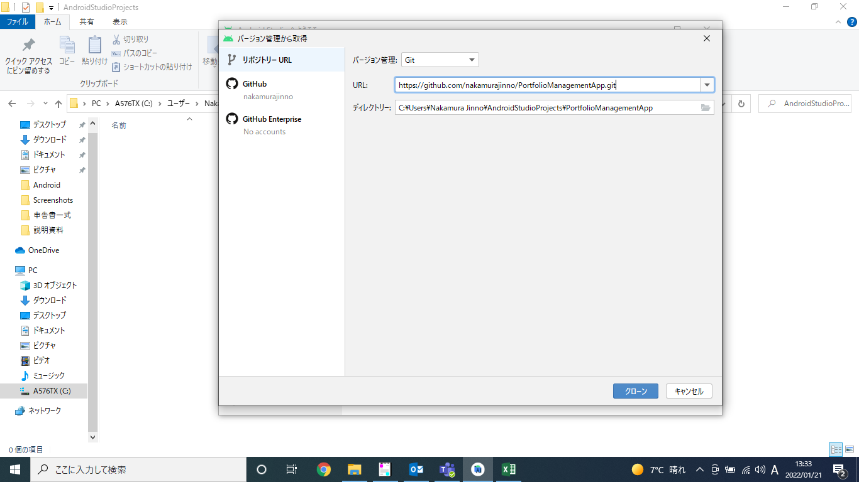

４．以下のメッセージがでてきたら「Trust Project」を選択
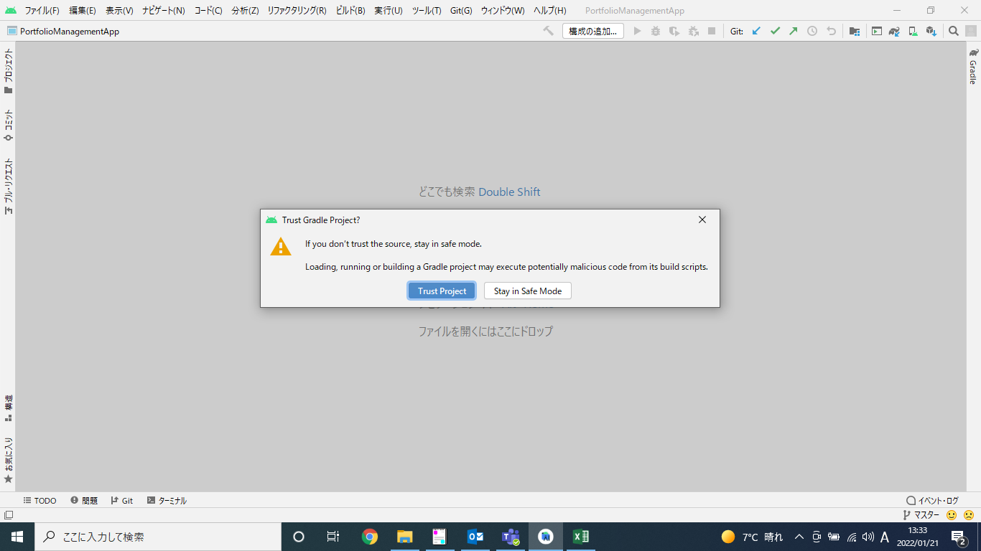

５．クローンが作成されてソースがチェックアウトされる
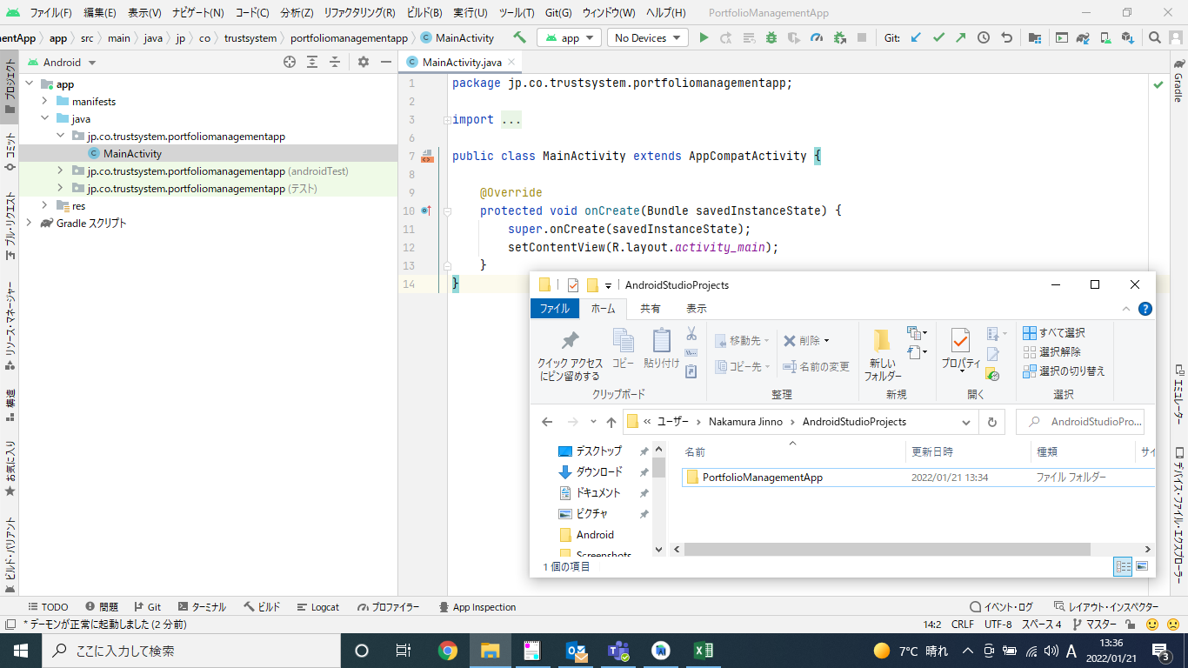

６．Githubのココに接続されている状態です

２．コミット方法
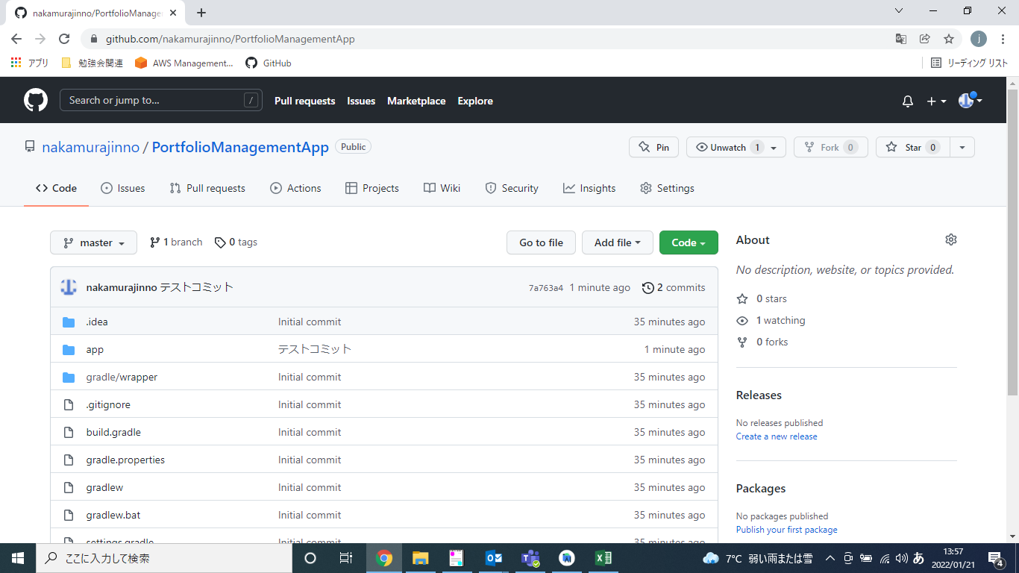
■２．コミット方法

１．下記のように何かしらプログラムを修正する
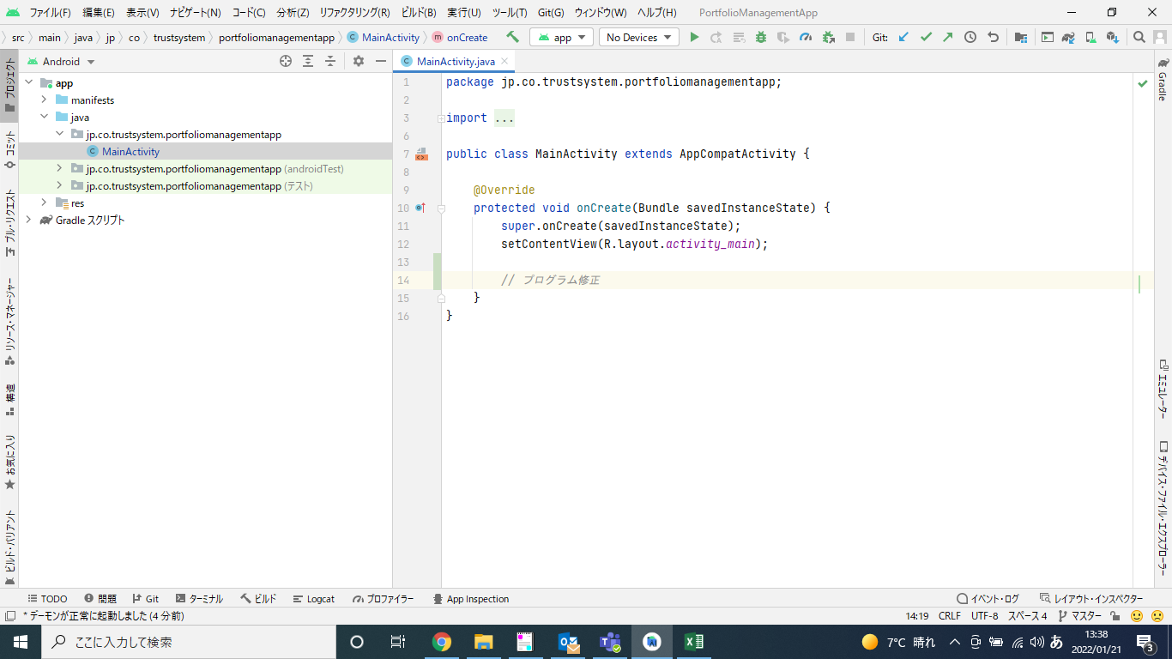

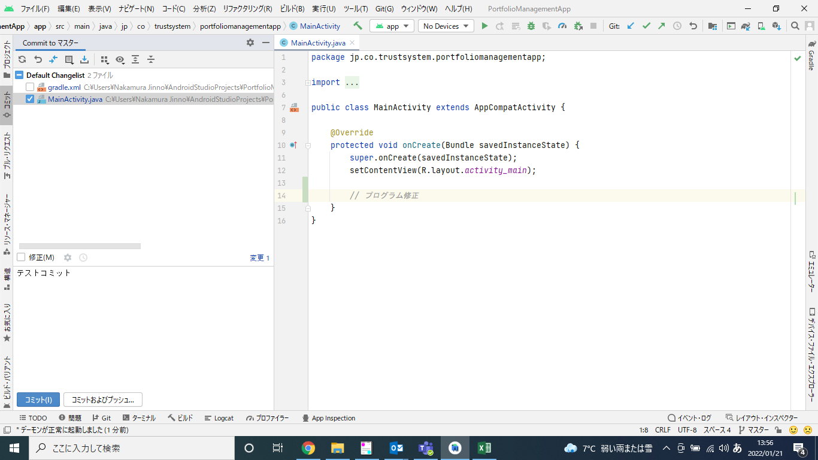
２．左タブの「コミット」を選択し、コミットしたいファイルを選択。コミットコメントを記載して「コミットおよびプッシュ」を選択

３．「プッシュ」を選択
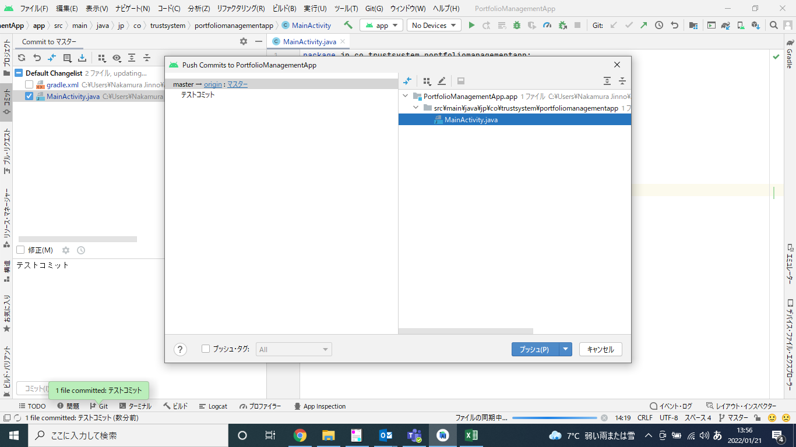

４．コミットが反映されている

３．更新方法
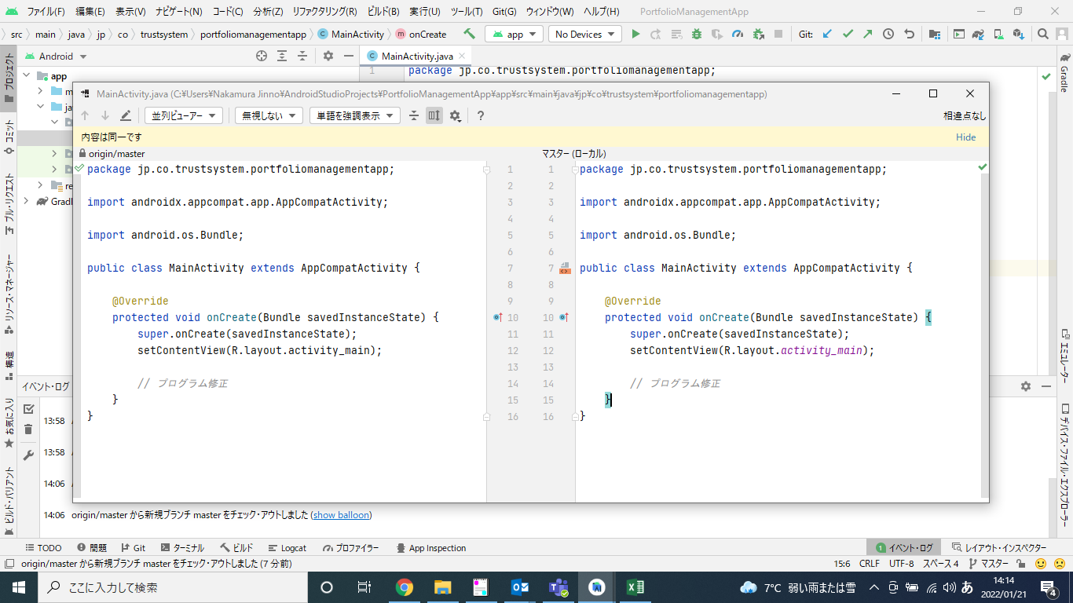
■３．更新方法

１．Git(G)＞現在のファイル＞ブランチと比較を選択
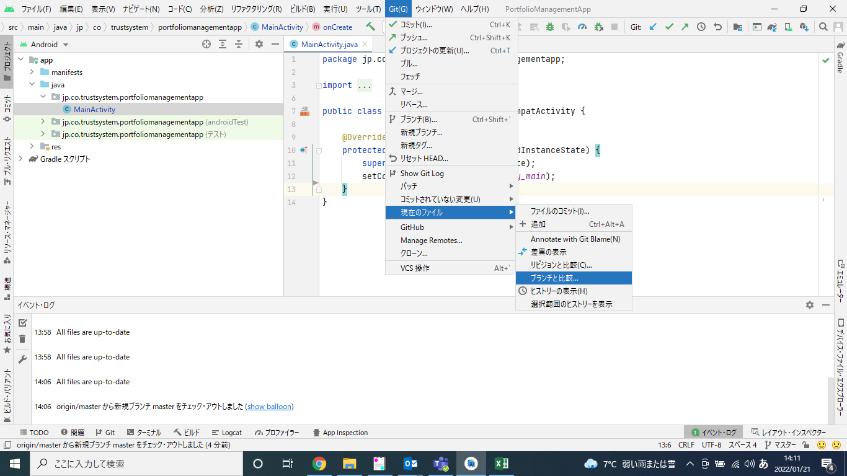

２．比較するブランチを選択
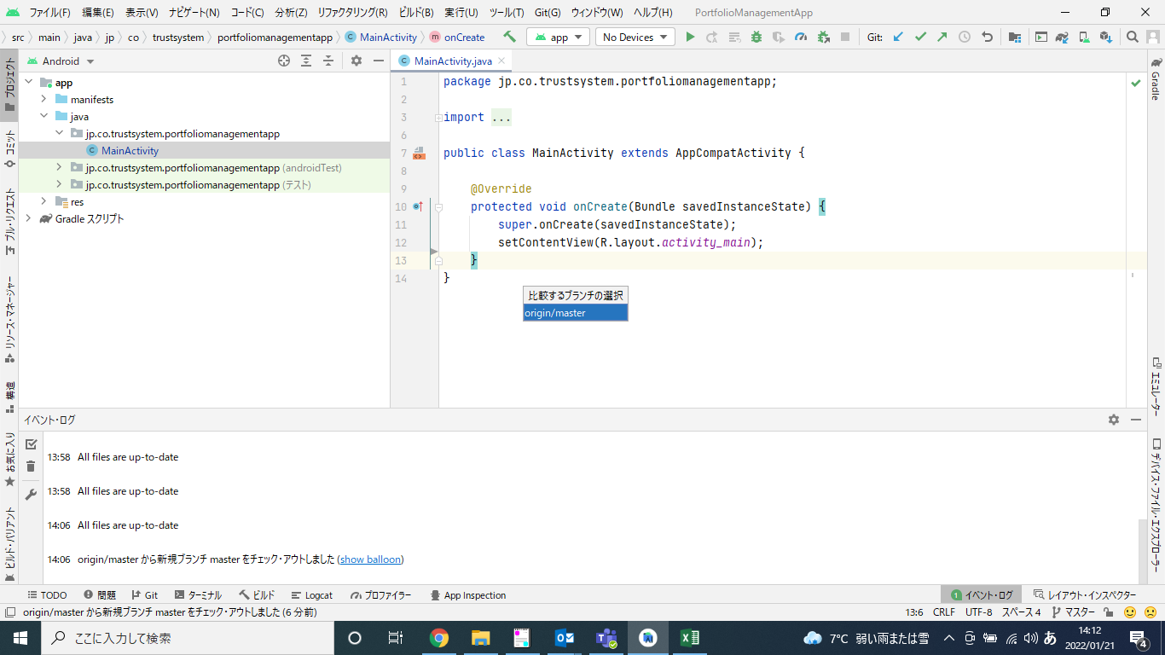

３．下記の画面がでる（左：Github 右：ローカル）
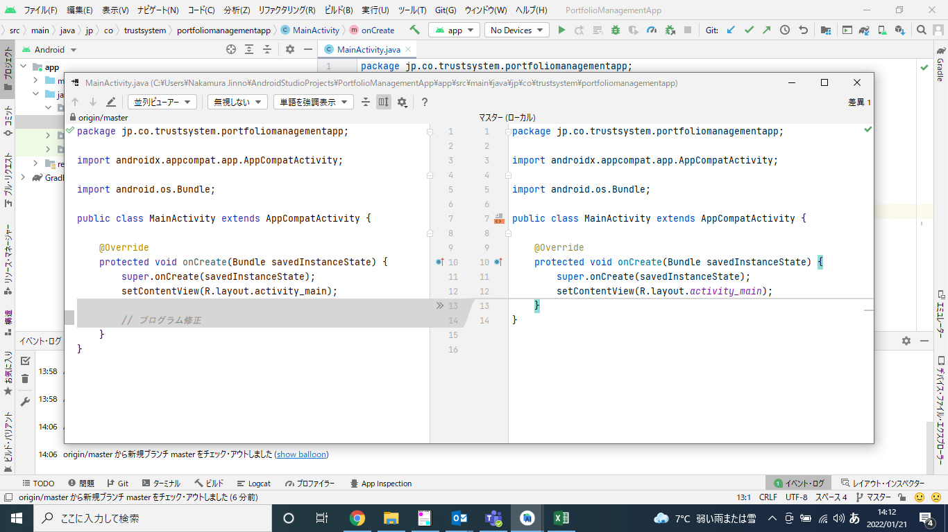

４．差異がある部分について「>>」を選択

５．反映される

４．更新方法（一括）
■４．更新方法（一括）

やり方わかった人、更新よろしく！

